Sheet1
绿色经济 | 生产效率C1
 |  | 人均地区生产总值
 |  | 第一产业占GDP比重
 |  | 第二产业占GDP比重
 |  | 第三产业占GDP比重
 | 资源使用效率C2

 |  | 工业固体废物综合利用率（%）
 |  | 水资源重复利用率（%）

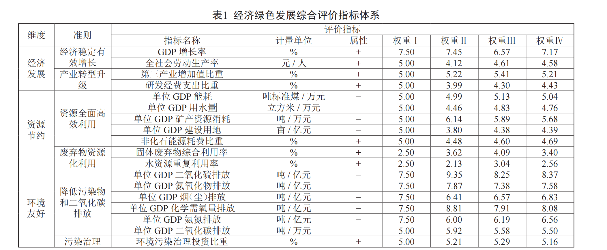
绿色资源环境 | 资源与生态保护C3
 |  | 人均水资源量（立方米/人）

 |  | 人均用水量（立方米）

 |  | 人均公园绿地面积（平方米）
 |  | 建成区绿化覆盖率（%）
 |  | 建成区绿地率（%）

 | 污染排放C4 | 工业废水排放总量（万吨）
 |  | 污水排放量（万吨）
 |  | 化学需氧量（万吨）
 |  | 氨氮排放量（万吨）
 |  | 废水排放总量（万吨） | 单位GDP工业废水排放
 |  | 工业废气排放总量（亿标立方米） | 单位GDP工业废气排放
 |  | 二氧化硫排放总量（吨） | 单位GDP二氧化硫
 |  | 氮氧化物排放总量（吨） | 单位GDP二氧化碳
 |  | 烟（粉）尘排放总量（吨） | 单位GDP用水量
 |  | 工业固体废物产生量（万吨）
 |  | 累计矿山占用破坏土地（公顷）
 |  | 荒漠化土地-占全国比重（%）
 |  | 沙化土地-占全国比重（%）
 |  | 农用化肥施用量（按折纯法计算）（万吨）
绿色科技创新 | 人口、教育C5 | 城乡居民消费水平（元/人）
 |  | 年末城镇登记失业率（%）
 |  | 城镇基本医疗保险年末参保人数（万人）
 |  | 城镇基本医疗保险基金支出（亿元）
 |  | 城乡居民社会养老保险参保人数（万人）
 |  | 城乡居民社会养老保险基金支出（亿元）
 |  | 城乡居民社会养老保险基金累计结余（亿元）
 |  | 人口自然增长率（‰）
 |  | 城镇人口比重（%）
 |  | 居民人均消费支出
 |  | 社会消费品零售总额
 | 科技创新投入C6 | 研发机构数（个）
 |  | R&D经费内部支出（万元）
 |  | R&D项目经费（万元）
 |  | 新产品开发经费支出（万元）
 |  | 专利申请数（个）
 |  | 发明专利申请数（个）
 |  | 有效发明专利数（个）
 |  | 技术改造经费支出（万元）
 |  | 购买境内技术经费支出（万元）
 |  | 技术引进经费支出（万元）
 |  | 技术消化吸收经费支出（万元）
 |  | 工业废气治理设施运行费用（万元）
 |  | 工业废水治理设施本年运行费用（万元）
 |  | 林业投资完成额（万元）
绿色经济政策 | 绿色投资C7 | 环境污染治理投资占GDP比重（%）
 |  | 排污费收入总额（万元）
 |  | 工业二氧化硫排放达标量（万吨）
 |  | 工业烟尘排放达标量（万吨）
 |  | 工业粉尘排放达标量（万吨）
 | 绿色城市管理C8 | 工业废水处理量（万吨）
 |  | 城区面积（平方公里）
 |  | 道路长度（公里）
 |  | 道路面积（万平方米）
 |  | 人均日生活用水量（升）
 |  | 用水普及率（%）
 |  | 节约用水量（万立方米）
 |  | 水资源重复利用率（%）
 |  | 城市污水处理率（%）

 |  | 生活垃圾无害化处理率（%）

 | 环境治理C9

